Лист1
 |  |  | Магазин «Бисер, Бусинка, Страз» чешский бисер оптом, с доставкой по России http://biser-businka-strass-18.com http://okeanbusin.ru |  |  |  | опт: +7 499 157-6590 опт: +7 499 157-3151 заказ отправлять на адрес: optotdel18@yandex.ru
 |  |  |  |  |  |  |  |  | сумма заказа:
 |  |  |  |  |  |  |  |  | 0.00
Бланк-заказа: |  |  | Тросик Flex-rite7 и другие (плетение тонких струн нержавеющей стали с нейлоновым покрытием) |  |  |  |  |  | 140
ФИО, организация, адрес: |  |  |  |  |  |  |  |  | 73
Контактный телефон:

Изображение | № магазина | Артикул | Цвет | Размеры | Упаковка | Цена, $ | Наличие | количество заказа
 |  | Тросик Beadalon 7STRD .012" (0,30 мм)
 |  | Тросик Beadalon 7STRD JW01S-0 | Silver VCLR | (0,12) 0,30 мм | 9.2 м | 4.48р.
 |  | Тросик Beadalon 7STRD .015" (0,38 мм)
 |  | Тросик Beadalon 7STRD JW02B-0 | Black | (0,15) 0,38 мм | 9.2 м | 4.48р.
 |  | Тросик Beadalon 7STRD JW02NCU-0 | Satin Cooper | (0,15) 0,38 мм | 9.2 м | 4.48р.
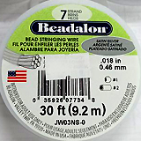 |  | Тросик Beadalon 7STRD JW02NS-0 | Satin Silver | (0,15) 0,38 мм | 9.2 м | 4.48р.
 |  | Тросик Beadalon 7STRD .018" (0,46 мм)
 |  | Тросик Beadalon JW03B-0 | BLACK | (0,18) 0,46 мм | 9.2 м | 4.48р.
 |  | Тросик Beadalon JW03NS-0 | Satin Silver | (0,18) 0,46 мм | 9.2 м | 4.48р.
 |  | Тросик FLEXRITE 7 STRAND 0.012" (0,30 мм)
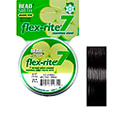 |  | Тросик flex-rite 7. FL7X012BK30 | BLACK черный | 0,30 мм | 9.14 м | 4.89р.
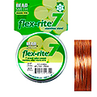 |  | Тросик flex-rite 7. FL7X012CO30 | COPPER медный | 0,30 мм | 9.14 м | 4.89р.
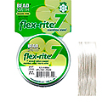 |  | Тросик flex-rite 7. FL7X012PS30 | PEARL SILVER жемчужный серебренный | 0,30 мм | 9.14 м | 4.89р.
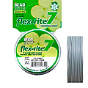 |  | Тросик flex-rite 7. FL7X012CL30 | CLEAR | 0,30 мм | 9.14 м | 4.89р.
 |  | Тросик FLEXRITE 7 STRAND 0.014" (0,35 мм)
 |  | Тросик flex-rite 7. FL7X014BZ30 | BRONZE бронзовый | 0,35 мм | 9.14 м | 4.89р.
 |  | Тросик flex-rite 7. FL7X014CO30 | COPPER медный | 0,35 мм | 9.14 м | 4.89р.
 |  | Тросик flex-rite 7. FL7X014PS30 | PEARL SILVER жемчужный серебренный | 0,35 мм | 9.14 м | 4.89р.
 |  | Тросик FLEXRITE 7 STRAND 0.018" (0,45 мм)
 |  | Тросик flex-rite 7. FL7X018BK30 | BLACK черный | 0,45 мм | 9.14 м | 4.89р.
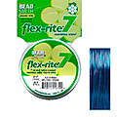 |  | Тросик flex-rite 7. FL7X018BL30 | BLUE синий | 0,45 мм | 9.14 м | 4.48р.
 |  | Тросик flex-rite 7. FL7X018CO30 | COPPER медный | 0,45 мм | 9.14 м | 4.48р.
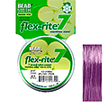 |  | Тросик flex-rite 7. FL7X018LA30 | LAVENDER лаванда | 0,45 мм | 9.14 м | 4.48р.
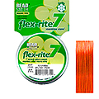 |  | Тросик flex-rite 7. FL7X018OR30 | ORANGE оранжевый | 0,45 мм | 9.14 м | 4.48р.
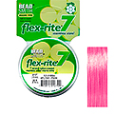 |  | Тросик flex-rite 7. FL7X018PI30 | PINK розовый | 0,45 мм | 9.14 м | 4.48р.
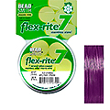 |  | Тросик flex-rite 7. FL7X018PU30 | PURPLE фиолетовый | 0,45 мм | 9.14 м | 4.48р.
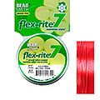 |  | Тросик flex-rite 7. FL7X018RE30 | RED красный | 0,45 мм | 9.14 м | 4.48р.
 |  | Тросик FLEXRITE 7 STRAND 0.020" (0,50 мм)
 |  | Тросик flex-rite 7. FL7X020CL30 | CLEAR | 0,50 мм | 9.14 м | 4.48р.
 |  | Тросик flex-rite 7. FL7X020PS30 | PEARL SILVER жемчужный серебренный | 0,50 мм | 9.14 м | 4.48р.
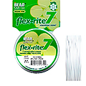 |  | Тросик flex-rite 7. FL7X020WH30 | WHITE белый | 0,50 мм | 9.14 м | 4.48р.
 |  | Тросик FLEXRITE 7 STRAND 0.024" (0,60 мм)
 |  | Тросик flex-rite 7. FL7X024BK30 | BLACK черный | 0,60 мм | 9.14 м | 4.48р.
 |  | Тросик flex-rite 7. FL7X024BZ30 | BRONZE бронзовый | 0,60 мм | 9.14 м | 4.48р.
 |  | Тросик flex-rite 7. FL7X024CO30 | COPPER медный | 0,60 мм | 9.14 м | 4.48р.
Катушка 80 метров
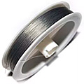 |  | Тросик #6 | серебрянный | 0,38 мм | 80 м | 1.63р.
Катушка 10 метров
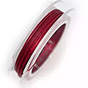 |  | Тросик № 3 | свекольный | 0,38 мм | 10 м | 0.41р.
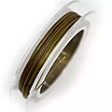 |  | Тросик № 6 | горчичный | 0,38 мм | 10 м | 0.41р.
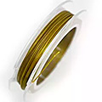 |  | Тросик № 7 | оливковый | 0,38 мм | 10 м | 0.41р.
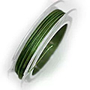 |  | Тросик № 8 | зеленый | 0,38 мм | 10 м | 0.41р.
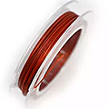 |  | Тросик № 9 | кирпичный | 0,38 мм | 10 м | 0.41р.
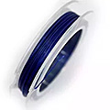 |  | Тросик № 10 | синий | 0,38 мм | 10 м | 0.41р.
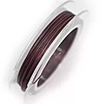 |  | Тросик № 12 | коричневый | 0,38 мм | 10 м | 0.41р.
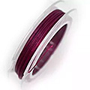 |  | Тросик № 13 | бордовый | 0,38 мм | 10 м | 0.41р.
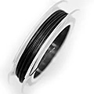 |  | Тросик № 14 | черный | 0,38 мм | 10 м | 0.41р.
Катушка 50 метров
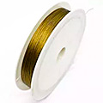 |  | Тросик t03 | оливковый | 0,38 мм | 50 м | 1.63р.
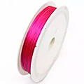 |  | Тросик t04 | фуксия | 0,38 мм | 50 м | 1.63р.
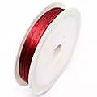 |  | Тросик t05 | красный | 0,38 мм | 50 м | 1.63р.
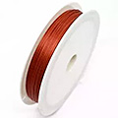 |  | Тросик t06 | кирпичный | 0,38 мм | 50 м | 1.63р.
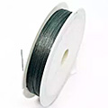 |  | Тросик t07 | джинсовый | 0,38 мм | 50 м | 1.63р.
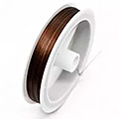 |  | Тросик t10 | коричневый | 0,38 мм | 50 м | 1.63р.
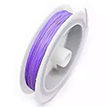 |  | Тросик t12 | сиреневый | 0,38 мм | 50 м | 1.63р.

сумма заказа: |  |  |  |  |  |  |  | 0.00

